domácí nabýtek
Číslo položky | Položka Technické požadavky zadavatele | Předp. počet ks | Technická specifikace dodavatele podrobný popis nabízeného zboží | Jednotková cena bez DPH | Cena celkem bez DPH

1 | 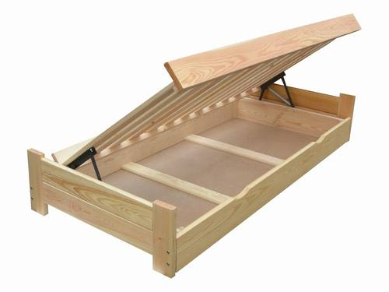 postel s úložným prostorem výklopným roštem včetně vyměnitelné matrace konstrukce dřevěná rozměr matrace min. 2000 x 800, např: | 7 | VYPLNÍ A PODROBNĚ POPÍŠE DODAVATEL | 0.00 Kč | 0.00 Kč
2 | 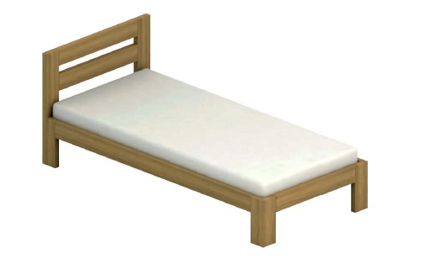 postel s roštem včetně vyměnitelné matrace konstrukce dřevěná rozměr matrace min. 2000 x 800, např: | 5 | VYPLNÍ A PODROBNĚ POPÍŠE DODAVATEL | 0.00 Kč | 0.00 Kč
3 | 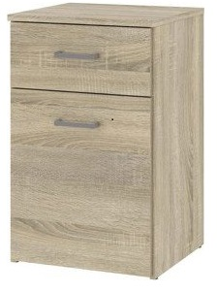 Noční stolek s šuplíkem a dvířky. Rozměry: min: v 54 x š 40 x h 35 cm. např.: | 11 | VYPLNÍ A PODROBNĚ POPÍŠE DODAVATEL | 0.00 Kč | 0.00 Kč
4 | 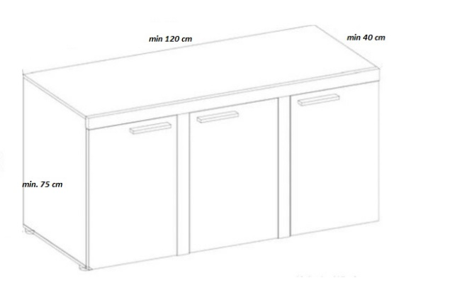 Komoda 3 dveřová policová rozměry min. v 75 x š 120 x h 40 cm min. 3 police např.: | 2 | VYPLNÍ A PODROBNĚ POPÍŠE DODAVATEL | 0.00 Kč | 0.00 Kč
5 | 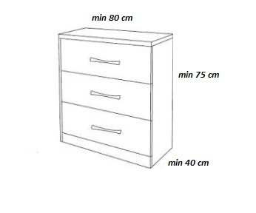 Komoda šuplíková rozměry min.: v 75 x 80 x h 40 cm min. 3 šuplíky např.: | 5 | VYPLNÍ A PODROBNĚ POPÍŠE DODAVATEL | 0.00 Kč | 0.00 Kč
6 | 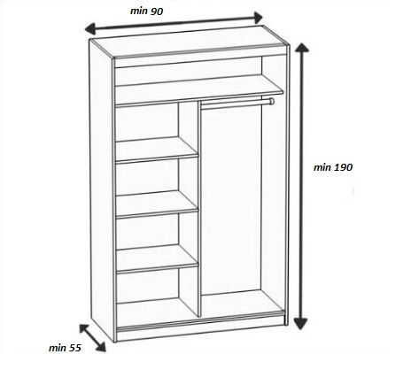 šatní skříň dvoudveřová dělená rozměry min.v 190 x š 90 x h 55 cm např.: | 7 | VYPLNÍ A PODROBNĚ POPÍŠE DODAVATEL | 0.00 Kč | 0.00 Kč
7 | věšáková stěna Výška: 185 cm Šířka : 80 cm Součást věšákové stěny: zrcadlo: cca 40 cm x 100 cm poličky: po domluvě (cca 2 ks) háčky na zavěšení : 3 ks dole botník 1-2 police(vyndavací) výška cca 40 cm např.: | 5 | VYPLNÍ A PODROBNĚ POPÍŠE DODAVATEL | 0.00 Kč | 0.00 Kč

Cena celkem bez DPH |  |  |  |  | 0.00 Kč
DPH |  |  |  |  | 21.00%
Celková výše DPH |  |  |  |  | 0.00 Kč
Cena celkem včetně DPH |  |  |  |  | 0.00 Kč

specifický nábytek
Příloha č. 4
Číslo položky | Položka Technické požadavky zadavatele | Předp. počet ks | Technická specifikace dodavatele podrobný popis nabízeného zboží | Jednotková cena bez DPH | Cena celkem bez DPH

1 | Výškově nastavitelný stůl , rozměry pracovní desky 120 x80 cm, výškově nastavitelný od 70 cm do min. 125 cm elektrické nastavení výšky podnože ve tvaru T s antikolizní ochranou nosnost stolu min.100 kg tloušťka desky min.: 25 mm, ABS hrana schválení normou:EN 527-2:2002, ISO 21016:2007 barva desky: min. 8 druhů odstínů podle výběru zadavatele účel: do kanceláře | 1 | VYPLNÍ A PODROBNĚ POPÍŠE DODAVATEL | 0.00 Kč | 0.00 Kč
2 | Výškově nastavitelný stůl , rozměry pracovní desky 140 x80 cm, výškově nastavitelný od 70 cm do min. 125 cm elektrické nastavení výšky podnože ve tvaru T s antikolizní ochranou nosnost stolu min.100 kg tloušťka desky min.: 25 mm, ABS hrana schválení normou:EN 527-2:2002, ISO 21016:2007 barva desky: min. 8 druhů odstínů podle výběru zadavatele účel: do kanceláře | 2 | VYPLNÍ A PODROBNĚ POPÍŠE DODAVATEL | 0.00 Kč | 0.00 Kč
3 | Výškově nastavitelný stůl , rozměry pracovní desky 160 x80 cm, výškově nastavitelný od 70 cm do min. 125 cm elektrické nastavení výšky podnože ve tvaru T s antikolizní ochranou nosnost stolu min.100 kg tloušťka desky min.: 25 mm, ABS hrana schválení normou:EN 527-2:2002, ISO 21016:2007 barva desky: min. 8 druhů odstínů podle výběru zadavatele účel: do kanceláře | 1 | VYPLNÍ A PODROBNĚ POPÍŠE DODAVATEL | 0.00 Kč | 0.00 Kč
4 | Výškově nastavitelný stůl , rozměry pracovní desky 180 x80 cm, výškově nastavitelný od 70 cm do min. 125 cm elektrické nastavení výšky podnože ve tvaru T s antikolizní ochranou nosnost stolu min.100 kg tloušťka desky min.: 25 mm, ABS hrana schválení normou:EN 527-2:2002, ISO 21016:2007 barva desky: min. 8 druhů odstínů podle výběru zadavatele účel: do kanceláře | 1 | VYPLNÍ A PODROBNĚ POPÍŠE DODAVATEL | 0.00 Kč | 0.00 Kč
5 | 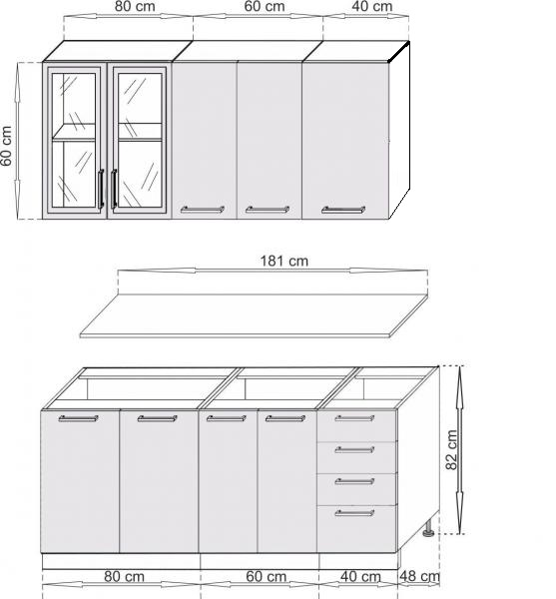 Kuchyňská linka dle nákresu: cena bude zahrnovat : kuchyňský dřez + baterii napr.: | 3 | VYPLNÍ A PODROBNĚ POPÍŠE DODAVATEL | 0.00 Kč | 0.00 Kč
6 | 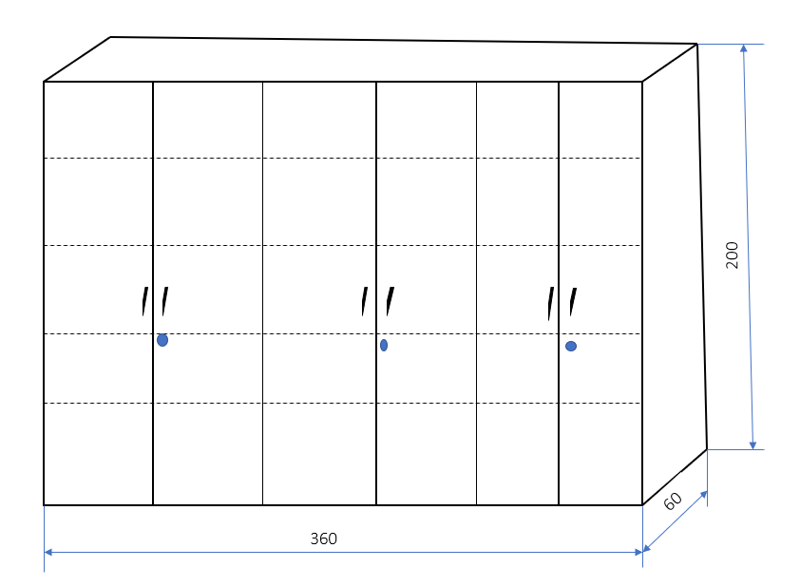 skříňová sestava regálového typu rozměry: v 200 x š 360 x h 60 každá police je zvlášť stavitelná zamykací dveře např.: | 2 | VYPLNÍ A PODROBNĚ POPÍŠE DODAVATEL | 0.00 Kč | 0.00 Kč
7 | Parapet na míru rozměry dle požadavků rozměry nákresů h 40 x v 77,5 x d 330 cm rozměry skříňky h 40 x v 75 x š 80 cm tloušťka parapetů min. 25 mm, ABS hrana pevné připevnění ke zdi. Vzpěra po celé délce parapetu větrací mřížka např.: | 2 | VYPLNÍ A PODROBNĚ POPÍŠE DODAVATEL | 0.00 Kč | 0.00 Kč

Cena celkem bez DPH |  |  |  |  | 0.00 Kč
DPH |  |  |  |  | 21.00%
Celková výše DPH |  |  |  |  | 0.00 Kč
Cena celkem včetně DPH |  |  |  |  | 0.00 Kč

